使い方
夏休み宿題管理表
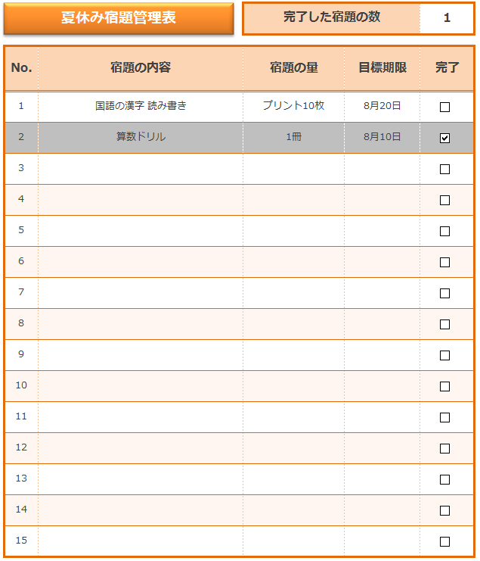

完了の項目にチェック入れるだけで、完了した宿題の数が自動で表示されます。

完了の項目にチェックを入れるとその行が自動でグレーに塗りつぶされます。

夏休み宿題管理表
夏休み宿題管理表
 |  | 完了した宿題の数 |  | 1

No. | 宿題の内容 | 宿題の量 | 目標期限 | 完了
1 | 国語の漢字 読み書き | プリント10枚 | 2011-08-20
2 | 算数ドリル | 1冊 | 2011-08-10
3
4
5
6
7
8
9
10
11
12
13
14
15

